Estadísticas
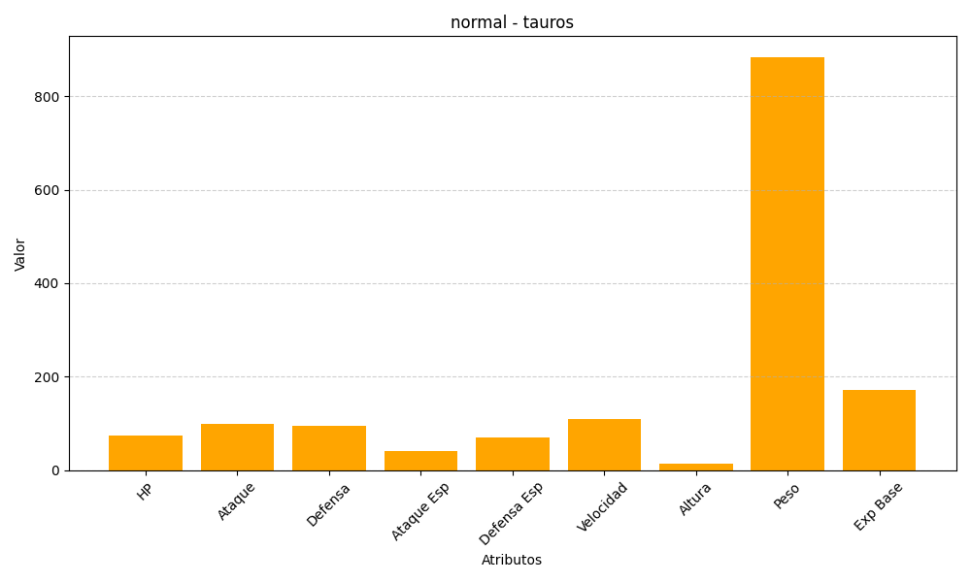
ID | Nombre | Tipo | HP | Ataque | Defensa | Ataque Especial | Defensa Especial | Velocidad | Altura | Peso | Experiencia Base
128 | tauros | normal | 75 | 100 | 95 | 40 | 70 | 110 | 14 | 884 | 172

